買付証明書（フジタケ）
買付証明書

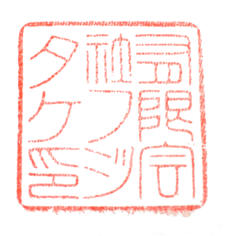
売主 |  |  |  | 様
 |  |  |  |  |  |  |  |  | 住所 埼玉県狭山市水野1013-16

 |  |  |  |  |  |  |  |  | 氏名 有限会社フジタケ 佐藤 玲二 |  |  |  | 印

 | 私は、下記不動産を、下記の条件にて購入したく、買い付けることを証明いたします。

 |  |  |  |  |  |  | 記

１．物件 |  | 所 在
 |  | 土 地 |  |  |  | ㎡ | （ |  |  | 坪 | ）
 |  | 建 物 |  |  |  | ㎡ | （ |  |  | 坪 | ）

２．条件 |  | 購入価格 | 金 |  | 1,350,000 |  |  | 円也
 |  | 手付金 | 金 |  | 0 |  |  | 円也 |  |  | ※購入価格に充当

３．支払方法 |  | ・現金 | ・銀行融資

４．有効期間 |  | 本書面の有効期間は、買付提出日より１か月間となります。

５．その他条件
残置物がある場合はすべて売主様で撤去をお願いいたします。
残置物撤去後に契約決済とします。
残置物撤去後に瑕疵が見られた場合は，買付金額を訂正させていただく場合がございます。
境界非明示で構いません。

 |  |  |  |  |  |  |  |  |  |  |  | 以上

